Sheet1
喷码机墨盒采购申请-姚明阳-2022.04.21

序号 | 零部件名称 | 品牌型号/图号 | 单位 | 数量 | 技术要求 | 图示 | 临采推荐供应商 | 单价（供参考） | 备注 | 预算编码 | 价格
1 | 白色快干墨盒 | 53SW | 套 | 1 | 白色，适配Elfin IS喷码机 | 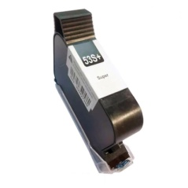 | 东莞市钰申特电子科技有限公司 黄秋生 13725888878 | ¥950.00 |  |  | ¥950.00
 |  |  |  |  |  |  |  |  |  |  | ¥0.00
 |  |  |  |  |  |  |  |  |  |  | ¥0.00
申请人：姚明阳
要求到货日期：2022.04.30前 |  |  |  |  |  |  |  |  |  |  | ¥950.00

